宠物缘分
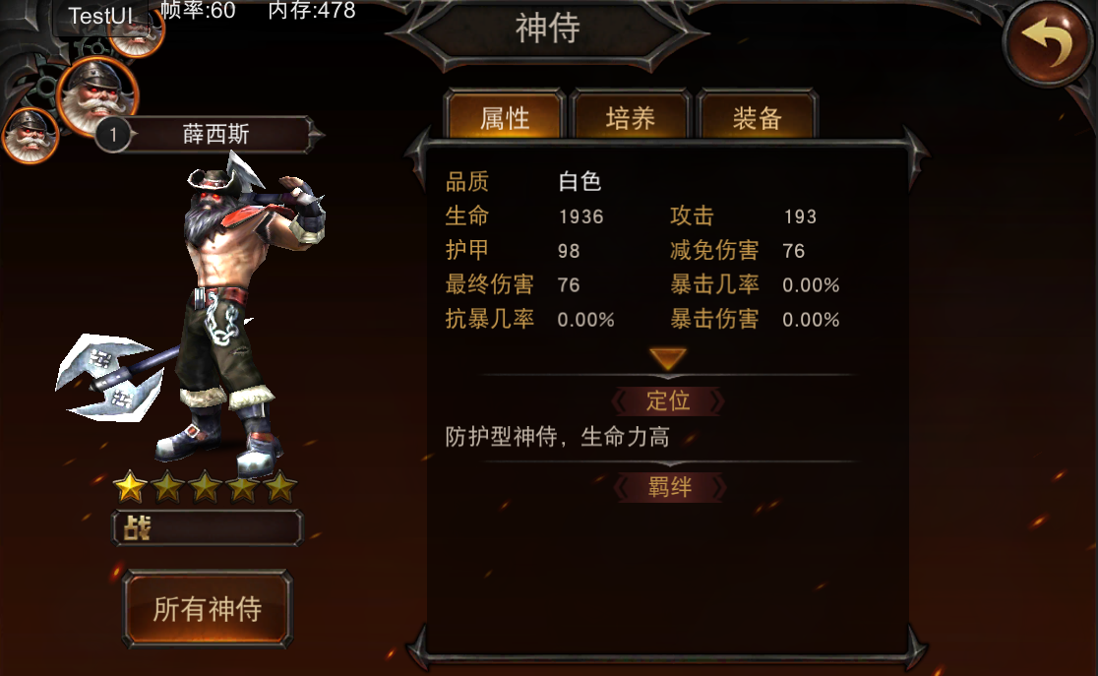
羁绊
宠物缘分
设计目的 | 1、加强宠物的收集 2、扩展宠物培养深度 3、突出宠物特性

三足鼎立
缘分加成 | 1、缘分激活只需缘分组合宠物达到激活条件，缘分激活所需宠物不要求必须在出战或助战孔位内 2、缘分加成效果随着最低宠物星级提升效果逐步加强

当前星效果：暴击几率+20% 攻击+20% 未激活
界面说明 | 1_1、羁绊名称及激活羁绊所需宠物组合 //宠物头像下有宠物星级标识 //未拥有的宠物头像有灰色遮罩，已拥有的宠物头像呈亮色 //点击宠物头像弹出宠物信息界面 1_2、宠物缘分效果展示 //未激活的缘分名称与缘分效果字体呈灰色，且效果右侧有“未激活”字样；已激活的缘分名称与缘分效果字体呈亮色，且效果右侧有“xx星”字样 //缘分效果展示读取缘分对应的描述 2_1、羁绊组合当前星效果与下一星效果展示 //若未激活，当前星效果后展示文本“未激活”；若已激活，当前星效果后展示文本“xx星” //若当前星已达到满星，效果展示为文本“已达到满星效果”；若当前星未达到满星，下一星效果后展示文本“xx星” 2_2、羁绊星级的说明文本，该文本不会上下滑动而改变在界面上的位置
2_1
下一星效果：暴击几率+20% 攻击+20% 2星

三足鼎立
 |  |  |  |  |  |  |  |  |  |  |  | 点击整条区域弹出

1_1
当前星效果：暴击几率+20% 攻击+20% 5星
三足鼎立
下一星效果：已达到满星效果

1_2
羁绊属性星级为羁绊组合中神侍最低星级
2_2
数据表需求 | 1、删除宠物羁绊表后的一系列属性列，支持羁绊百分比属性ID 2、同一羁绊不同星级效果通过百分比属性表特殊标识实现 |  |  |  |  |  |  |  |  |  |  | 点击宠物头像弹出对应的宠物信息界面
暴击几率+20% 攻击+20% 未激活

 |  |  |  |  |  |  |  |  |  |  |  |  | 此区域不会随界面滑动

 |  |  |  |  |  |  |  |  |  |  | 此块区域整体上下滑动

 |  |  | 缘组合 |  |  |  | 缘属性
 | 宠物类型 | 宠物编号 | 缘1 | 缘2 | 缘3 |  | 缘1 | 缘2 | 缘3
 | 攻击型 | 100 | 201 | 301 | 200 | 300 | 攻击 | 生命 | 生命 | 攻击
 | 攻击型 | 101 | 200 | 300 | 201 | 301 | 攻击 | 生命 | 生命 | 攻击
 | 攻击型 | 102 | 203 | 303 | 202 | 302 | 生命 | 防御 | 生命 | 防御
 | 攻击型 | 103 | 202 | 302 | 203 | 303 | 生命 | 防御 | 生命 | 防御
 | 攻击型 | 104 | 205 | 305 | 204 | 304 | 攻击 | 防御 | 生命 | 攻击
 | 攻击型 | 105 | 204 | 304 | 205 | 305 | 攻击 | 防御 | 生命 | 攻击
 | 攻击型 | 106 | 200 | 300 | 206 | 306 | 攻击 | 生命 | 生命 | 攻击
 | 防御型 | 200 | 101 | 300 | 100 | 300 | 攻击 | 生命 | 生命 | 攻击
 | 防御型 | 201 | 100 | 301 | 101 | 301 | 攻击 | 生命 | 生命 | 攻击
 | 防御型 | 202 | 103 | 302 | 102 | 302 | 生命 | 防御 | 生命 | 防御
 | 防御型 | 203 | 102 | 303 | 103 | 303 | 生命 | 防御 | 生命 | 防御
 | 防御型 | 204 | 105 | 304 | 104 | 304 | 攻击 | 防御 | 生命 | 攻击
 | 防御型 | 205 | 104 | 305 | 105 | 305 | 攻击 | 防御 | 生命 | 攻击
 | 防御型 | 206 | 201 | 301 | 106 | 306 | 生命 | 防御 | 生命 | 攻击
 | 辅助型 | 300 | 101 | 200 | 100 | 200 | 攻击 | 生命 | 生命 | 攻击
 | 辅助型 | 301 | 100 | 201 | 101 | 201 | 攻击 | 生命 | 生命 | 攻击
 | 辅助型 | 302 | 103 | 202 | 102 | 202 | 生命 | 防御 | 生命 | 防御
 | 辅助型 | 303 | 102 | 203 | 103 | 203 | 生命 | 防御 | 生命 | 防御
 | 辅助型 | 304 | 105 | 204 | 104 | 204 | 攻击 | 防御 | 生命 | 攻击
 | 辅助型 | 305 | 104 | 205 | 105 | 205 | 攻击 | 防御 | 生命 | 攻击
 | 辅助型 | 306 | 202 | 302 | 106 | 206 | 攻击 | 防御 | 生命 | 攻击

